Newton Raphson
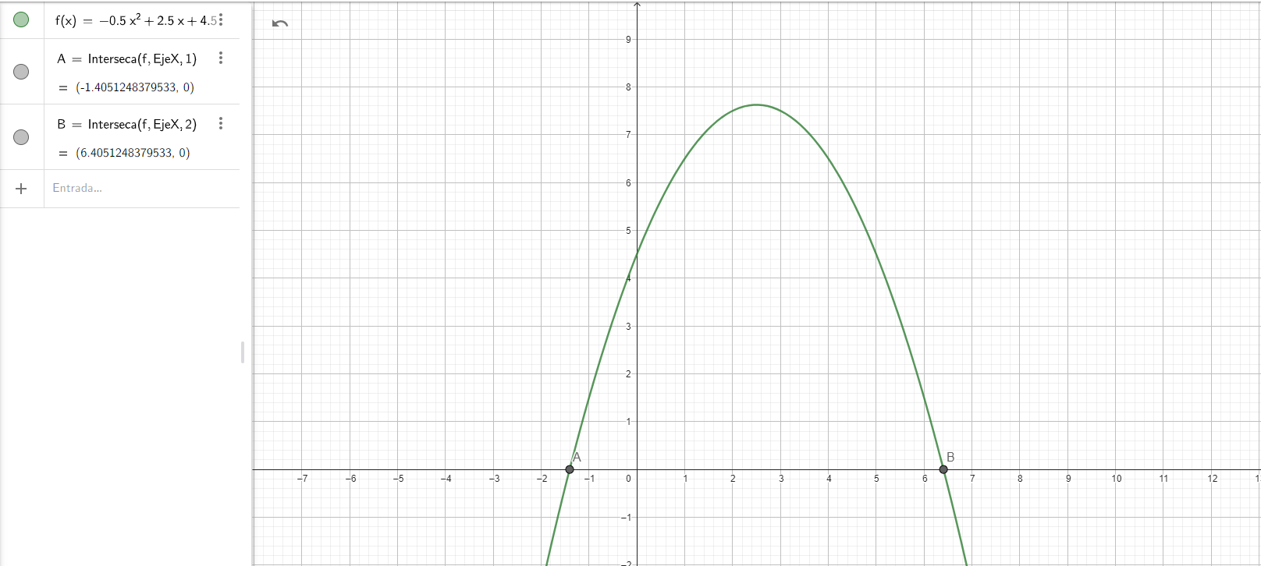
Contador | xi | f(xi) | f'(xi) | xi+1 | C. de P.
x0 | 3 | 7.5 | -0.5 | 18 | aun no
x1 | 18 | -112.5 | -15.5 | 10.741935484 | aun no
x2 | 10.741935484 | -26.33975026 | -8.2419354839 | 7.546114513 | aun no
x3 | 7.546114513 | -5.106635839 | -5.046114513 | 6.534120864 | aun no
x4 | 6.534120864 | -0.51206557276 | -4.034120864 | 6.407187242 | aun no
x5 | 6.407187242 | -0.008056072194 | -3.907187242 | 6.4051253823 | aun no
x6 | 6.4051253823 | -2.1256328573E-06 | -3.9051253823 | 6.405124838 | aun no
x7 | 6.405124838 | -1.4921397451E-13 | -3.905124838 | 6.405124838 | aun no
x8 | 6.405124838 | 0 | -3.905124838 | 6.405124838 | solucion

Ecuacion Polinomica
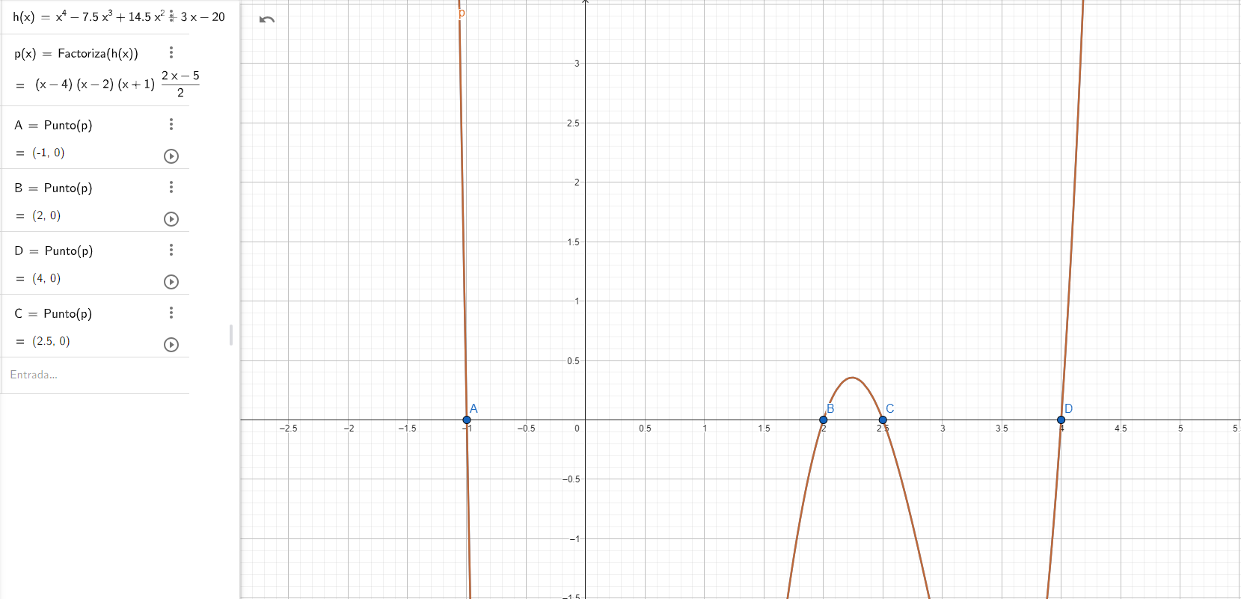
x^4-7,5x^3+14,5x^2+3x-20 = 0

(x-4) (x-2) (x+1) (x-2,5)

x=4
x=2
x=-1
x=2,5

